Лист1
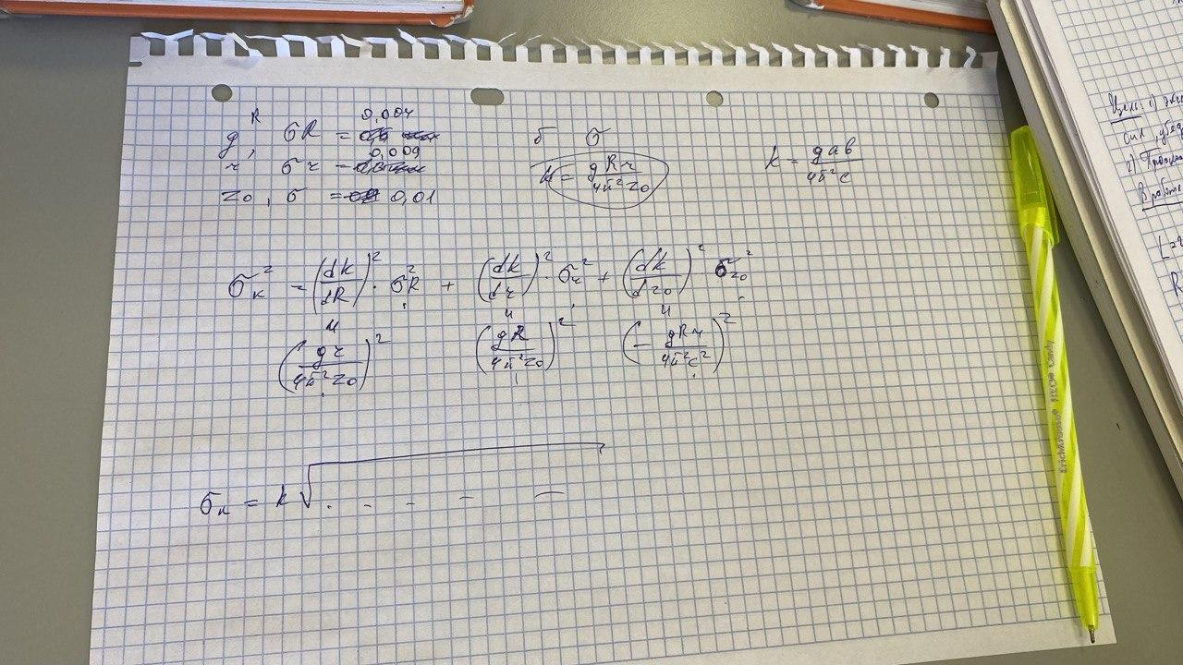
Длина нити L |  | R | r | m диска | z расст между дисками |  | k, m^2/s^2
215,2 cm |  | (115,5+0,5)mm | (30,2+0,3)mm | (1026,4+0,5)g | 214,9 cm |  | 0.0004
 |  | sigma R | sigma r |  | sigma z |  | sigma k
 |  | 0.004 | 0.009 |  | 0.01 |  | 0.001

пустой диск |  |  | амплитуда 30
N | t | T
10 | 45.52 | 4.552 |  | момент инерции там есть формула
10 | 45.24 | 4.524

плоский круг
10 | 40.31
10 | 40.4 |  |  |  |  | m круга плоского | m кольца | масса бревна | масса полукруга 1 | масса полукруга 2
 |  |  |  |  |  | 584,2 г | 730.4 | 1199.4 | 763.7 | 763.3
кольцо
10 | 42.66
10 | 42.54
 |  |  |  |  |  | Характеристика плоского круга
плоский круг + кольцо |  |  |  |  |  | Радиус | Высота
10 | 40.18 |  |  |  |  | 8,5 см | 0,4 см
10 | 40.11

бревно |  |  |  |  |  | Характеристика бревна
10 | 38.3 |  |  |  |  | Высота | Ширина | Длина
10 | 38.37 |  |  |  |  | 21,1 см | 2,8 см | 2,8 см
 |  |  |  |  |  | Характеристика полукруга
полукольца 0 |  |  | H=0 |  |  | Радиус | Высота
10 | 31.31 |  |  |  |  | 4,5 см | 2,8 см
10 | 31.37
 |  |  |  |  |  | Характеристика кольца
полукольца 1 |  |  | H=1,5 cm |  |  | радиус | толщина | высота
10 | 31.95 |  |  |  |  | 7,9 см | 0,4 см | 5,6 см
10 | 31.63
полукольца 2 |  |  | H=4cm
10 | 32.49
10 | 32.91
полукольца 3 |  |  | H=7 cm
10 | 34.08
10 | 33.97
полукольца 4 |  |  | H=9
10 | 36.07 |  |  |  |  |  |  |  | (mt^2)^2*sigma k
10 | 35.92 |  |  |  |  |  |  |  | (kt^2)^2*sigma m
 |  |  |  | H^2 | I |  |  |  | (2kmt)^2*sigma t
 |  |  |  | 0 | 1.003175298
 |  |  |  | 2.25 | 1.032190604
 |  |  |  | 16 | 1.092130034
 |  |  |  | 49 | 1.18242911
 |  |  |  | 81 | 1.323314896

